N.87-2567
ภาพถ่ายและรูปตัดขวางลำน้ำสถานีสำรวจอุทกวิทยาน้ำมวบ (N.87)
บ้านภูแยง ต.ดู่พงษ์ อ.สันติสุข จ.น่าน ปี 2567
 |  |  |  |  |  |  |  |  |  |  |  | 2566 |  |  | 2567
 |  |  |  |  |  |  |  |  |  |  |  | สำรวจเมื่อ 13 ม.ค.2566 |  |  | สำรวจเมื่อ 8 ม.ค.2567
 |  |  |  |  |  |  |  |  |  |  |  | ระยะ | ระดับ | ผิวน้ำ | ระยะ | ระดับ | ผิวน้ำ
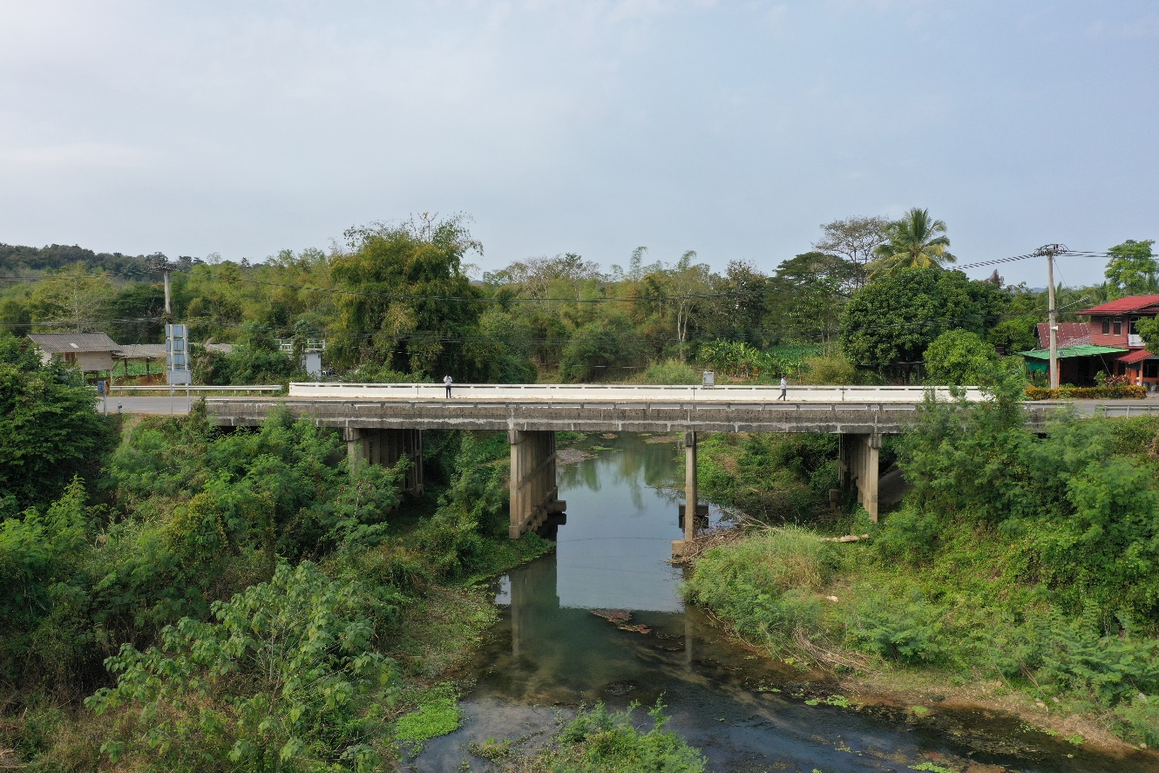
 |  |  |  |  |  |  |  |  |  |  |  | -50 | 266.350 | 260.160 | -50 | 266.515 | 260.210
 |  |  |  |  |  |  |  |  |  |  |  | -40 | 266.524 | 260.160 | -40 | 266.495 | 260.210
 |  |  |  |  |  |  |  |  |  |  |  | -30 | 266.727 | 260.160 | -30 | 266.695 | 260.210
 |  |  |  |  |  |  |  |  |  |  |  | -20 | 266.897 | 260.160 | -20 | 266.847 | 260.210
 |  |  |  |  |  |  |  |  |  |  |  | -10 | 267.119 | 260.160 | -10 | 267.100 | 260.210
 |  |  |  |  |  |  |  |  |  |  |  | 0 | 267.197 | 260.160 | 0 | 267.177 | 260.210
 |  |  |  |  |  |  |  |  |  |  |  | 0 | 265.327 | 260.160 | 0 | 265.320 | 260.210
 |  |  |  |  |  |  |  |  |  |  |  | 4 | 263.128 | 260.160 | 4 | 263.439 | 260.210
 |  |  |  |  |  |  |  |  |  |  |  | 8 | 263.197 | 260.160 | 8 | 263.014 | 260.210
 |  |  |  |  |  |  |  |  |  |  |  | 12 | 260.661 | 260.160 | 12 | 260.585 | 260.210
 |  |  |  |  |  |  |  |  |  |  |  | 16 | 260.658 | 260.160 | 16 | 260.588 | 260.210
 |  |  |  |  |  |  |  |  |  |  |  | 19 | 260.160 | 260.160 | 19 | 260.210 | 260.210
 |  |  |  |  |  |  |  |  |  |  |  | 20 | 259.660 | 260.160 | 20 | 258.810 | 260.210
 |  |  |  |  |  |  |  |  |  |  |  | 24 | 258.810 | 260.160 | 24 | 258.590 | 260.210
รูปตัดขวางลำน้ำน้ำมวบที่แนวสำรวจปริมาณน้ำ
 | รูปตัดปี2567 |  | ระดับน้ำขณะสำรวจ
-50 | 266.515 | 20 | 260.210
-40 | 266.495 | 24 | 260.210
-30 | 266.695 | 28 | 260.210
-20 | 266.847 | 32 | 260.210
-10 | 267.100 |  | 260.210
0 | 267.177 |  | 260.210
0 | 265.320 |  | 260.210
4 | 263.439 |  | 260.210
8 | 263.014
12 | 260.585
16 | 260.588
19 | 260.210
20 | 258.810
24 | 258.590
28 | 259.060
32 | 259.710
36 | 260.303
40 | 261.761
44 | 263.841
48 | 265.433
50 | 266.086
50 | 267.196
60 | 267.397
70 | 267.447
80 | 267.507
90 | 267.481
100 | 267.507
 |  |  |  |  |  |  |  |  |  |  |  | 28 | 259.160 | 260.160 | 28 | 259.060 | 260.210
 |  |  |  |  |  |  |  |  |  |  |  | 32 | 259.960 | 260.160 | 32 | 259.710 | 260.210
 |  |  |  |  |  |  |  |  |  |  |  | 36 | 260.297 | 260.160 | 36 | 260.303 | 260.210
 |  |  |  |  |  |  |  |  |  |  |  | 40 | 261.801 | 260.160 | 40 | 261.761 | 260.210
 |  |  |  |  |  |  |  |  |  |  |  | 44 | 263.895 | 260.160 | 44 | 263.841 | 260.210
 |  |  |  |  |  |  |  |  |  |  |  | 48 | 265.413 | 260.160 | 48 | 265.433 | 260.210
 |  |  |  |  |  |  |  |  |  |  |  | 50 | 266.101 | 260.160 | 50 | 266.086 | 260.210
 |  |  |  |  |  |  |  |  |  |  |  | 50 | 267.196 | 260.160 | 50 | 267.196 | 260.210
 |  |  |  |  |  |  |  |  |  |  |  | 60 | 267.457 | 260.160 | 60 | 267.397 | 260.210
 |  |  |  |  |  |  |  |  |  |  |  | 70 | 267.497 | 260.160 | 70 | 267.447 | 260.210
 |  |  |  |  |  |  |  |  |  |  |  | 80 | 267.554 | 260.160 | 80 | 267.507 | 260.210
 |  |  |  |  |  |  |  |  |  |  |  | 90 | 267.537 | 260.160 | 90 | 267.481 | 260.210
 |  |  |  |  |  |  |  |  |  |  |  | 100 | 267.565 | 260.160 | 100 | 267.507 | 260.210

ระยะ | -50 | -40 | -30 | -20 | -10 | 0 | 0 | 4 | 8 | 12 | 16
ระดับ | 266.515 | 266.495 | 266.695 | 266.847 | 267.100 | 267.177 | 265.320 | 263.439 | 263.014 | 260.585 | 260.588
ระยะ | 19 | 20 | 24 | 28 | 32 | 36 | 40 | 44 | 48 | 50 | 50
ระดับ | 260.210 | 258.810 | 258.590 | 259.060 | 259.710 | 260.303 | 261.761 | 263.841 | 265.433 | 266.086 | 267.196
ระยะ | 60 | 70 | 80 | 90 | 100
ระดับ | 267.397 | 267.447 | 267.507 | 267.481 | 267.507
ระยะ
ระดับ
ระยะ
ระดับ
ระยะ
ระดับ

 | BM. | 267.170 | ม.(ร.ท.ก.) |  | ตลิ่งฝั่งซ้าย | 267.177 | ม.(ร.ท.ก.) |  | ตลิ่งฝั่งขวา | 267.196 | ม.(ร.ท.ก.)
 | ท้องน้ำ | 258.590 | ม.(ร.ท.ก.) |  | ศูนย์เสา | 257.310 | ม.(ร.ท.ก.) |  | สำรวจเมื่อ 8 ม.ค.2567

 |  |  |  |  |  |  |  |  | ผู้สำรวจ นายเชิดชู มะโนเจริญ

 |  |  |  | ตรวจสอบหมุดหลักฐานแล้ว

 |  |  |  |  | เปลี่ยนรูปแล้ว

